Create Salesforce Dev Org
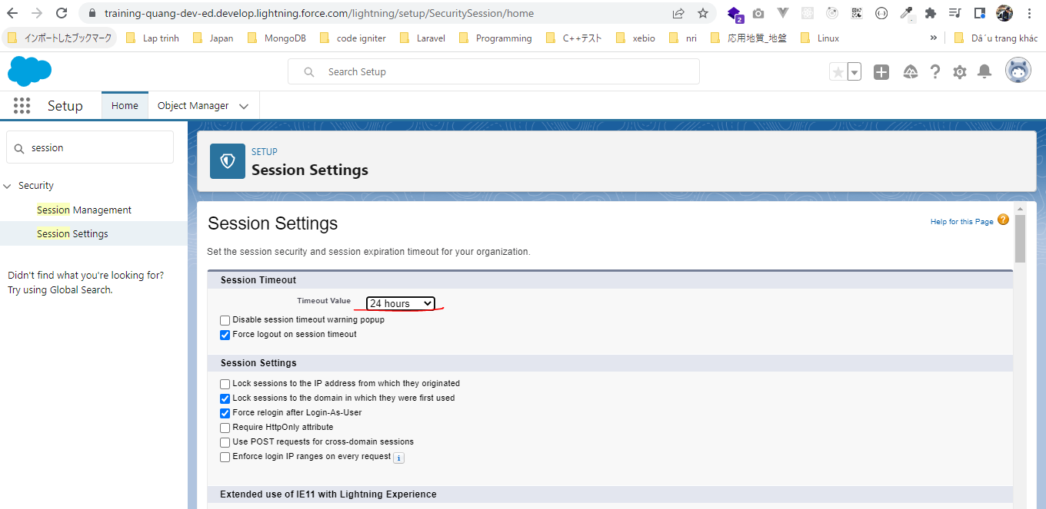
 | Đăng ký tài khoản salesfore
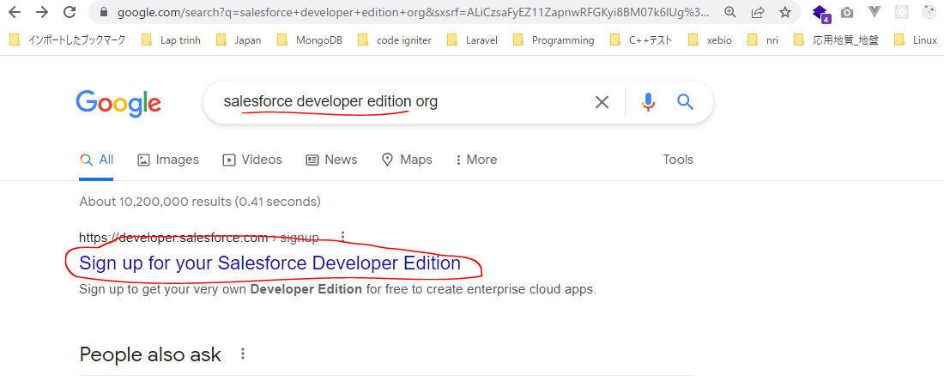

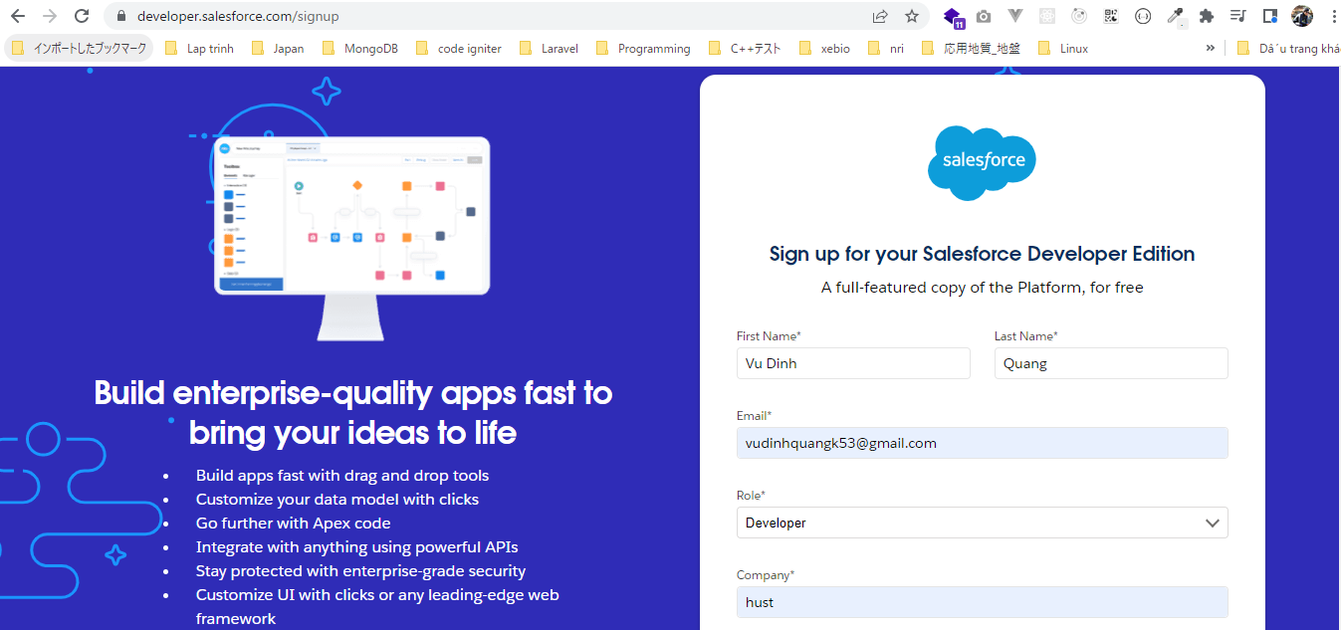


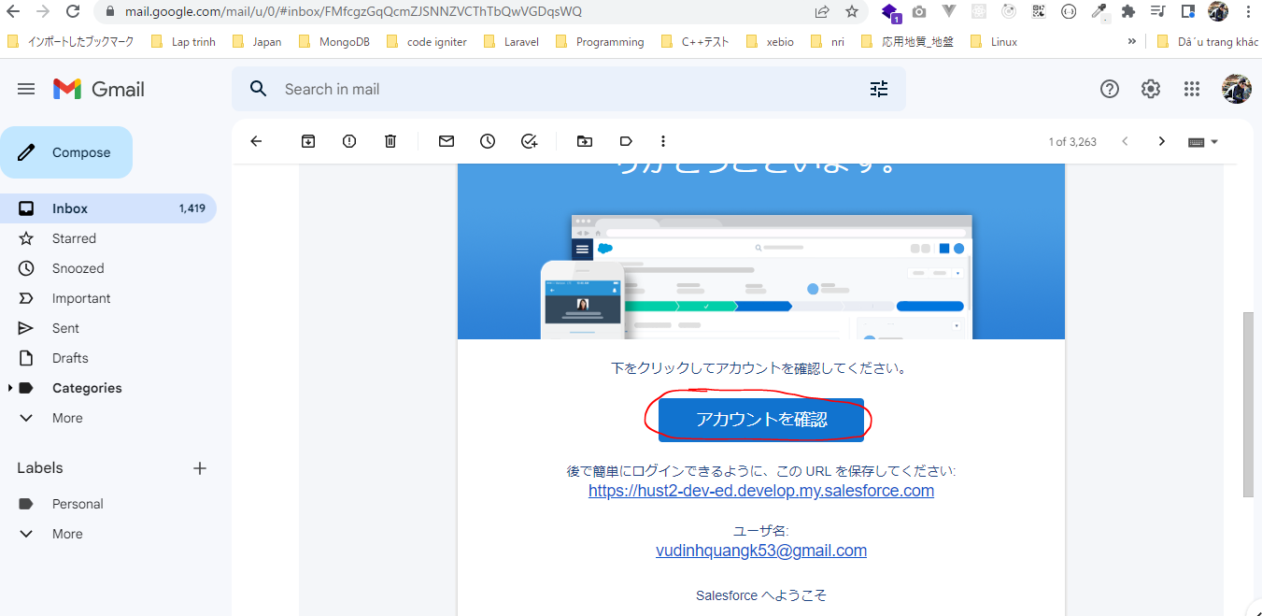

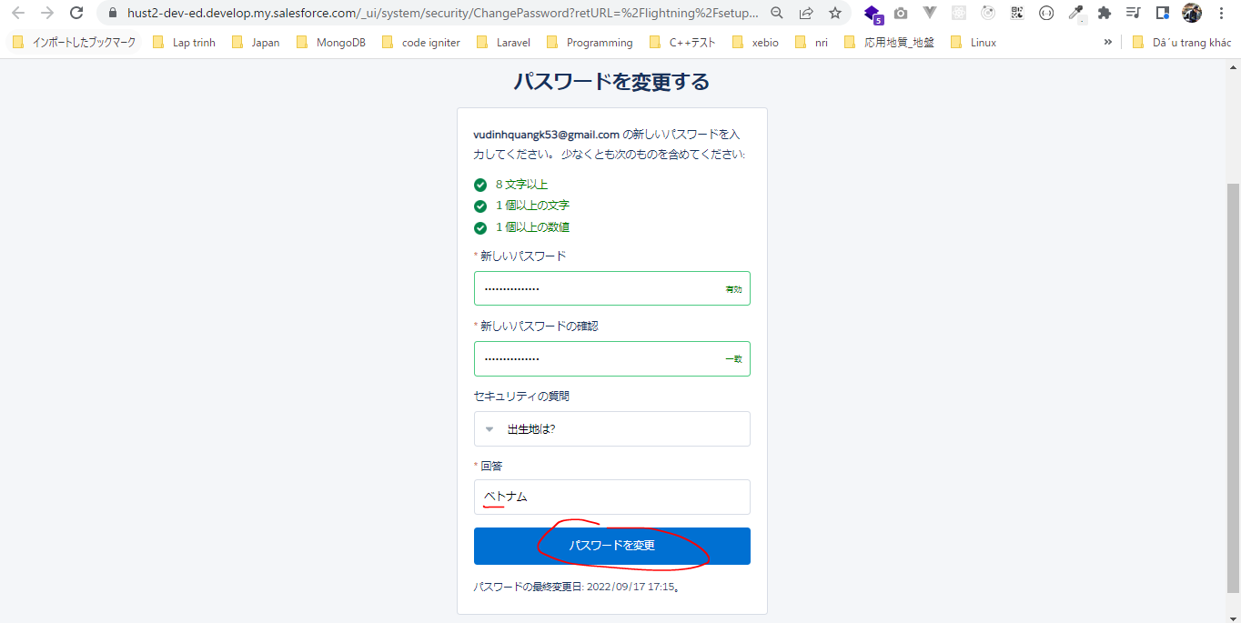

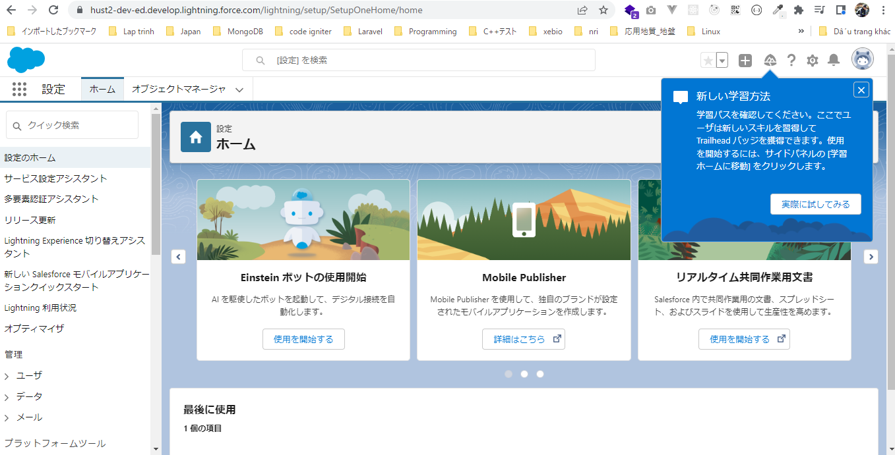

 | Trang học
 | https://trailhead.salesforce.com/
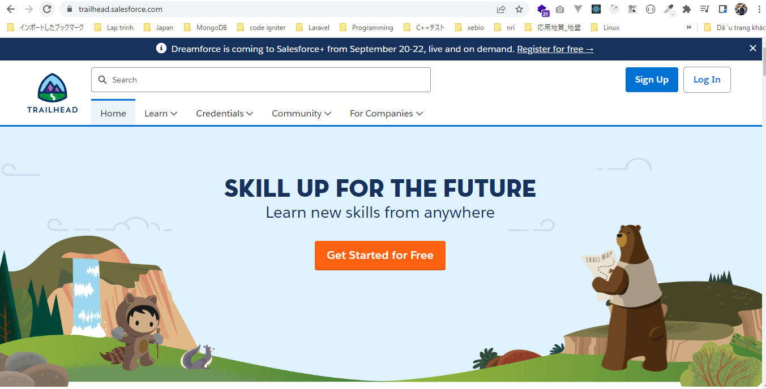

 | Chuyển ngôn ngữ
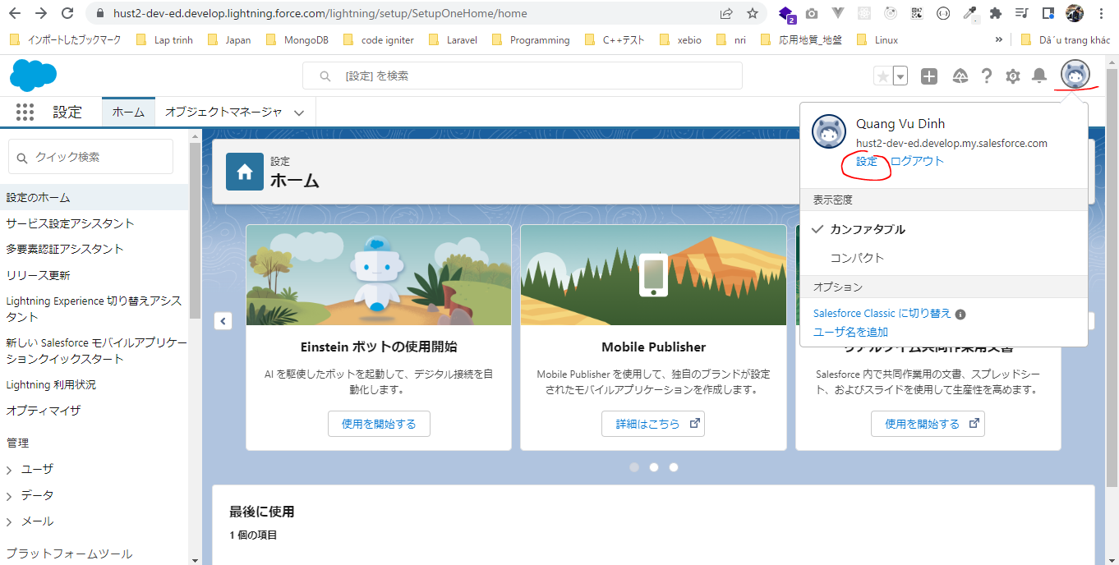

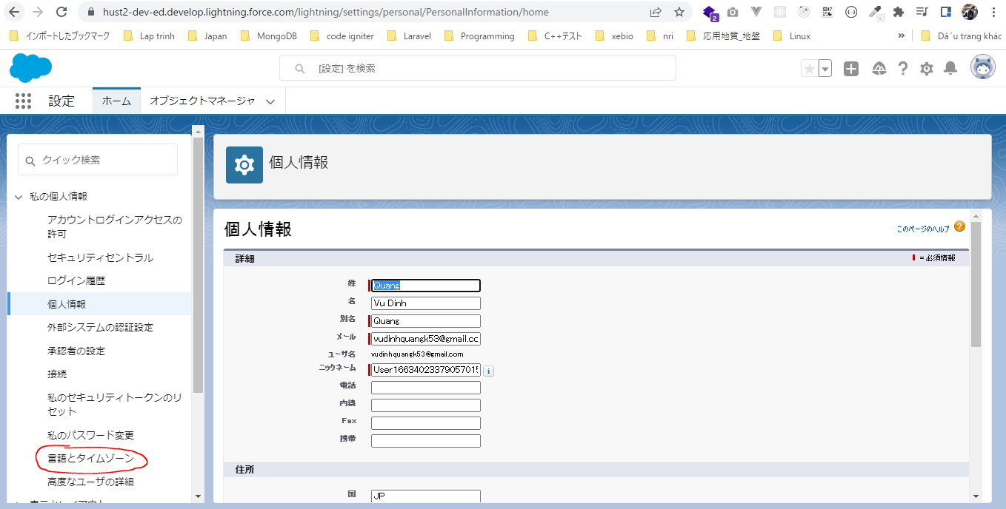

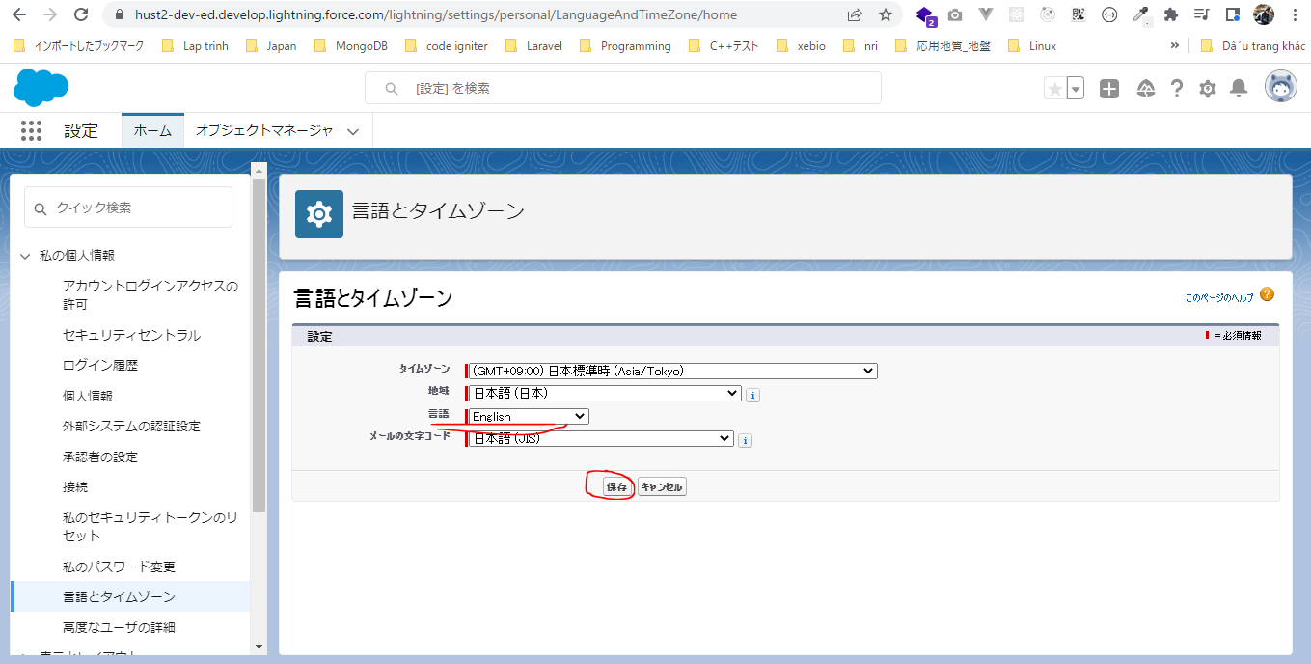

 | Set up domain
 | https://hust2-dev-ed.develop.lightning.force.com/lightning/setup/SetupOneHome/home
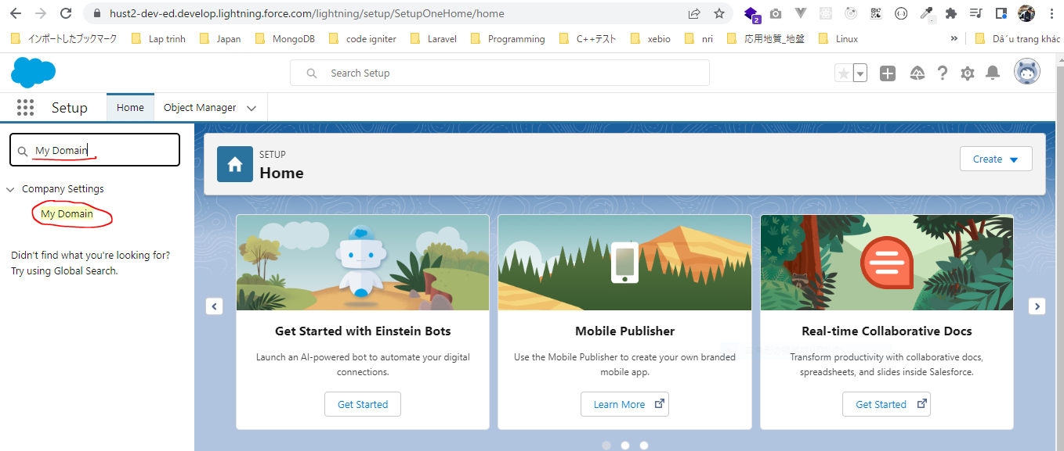

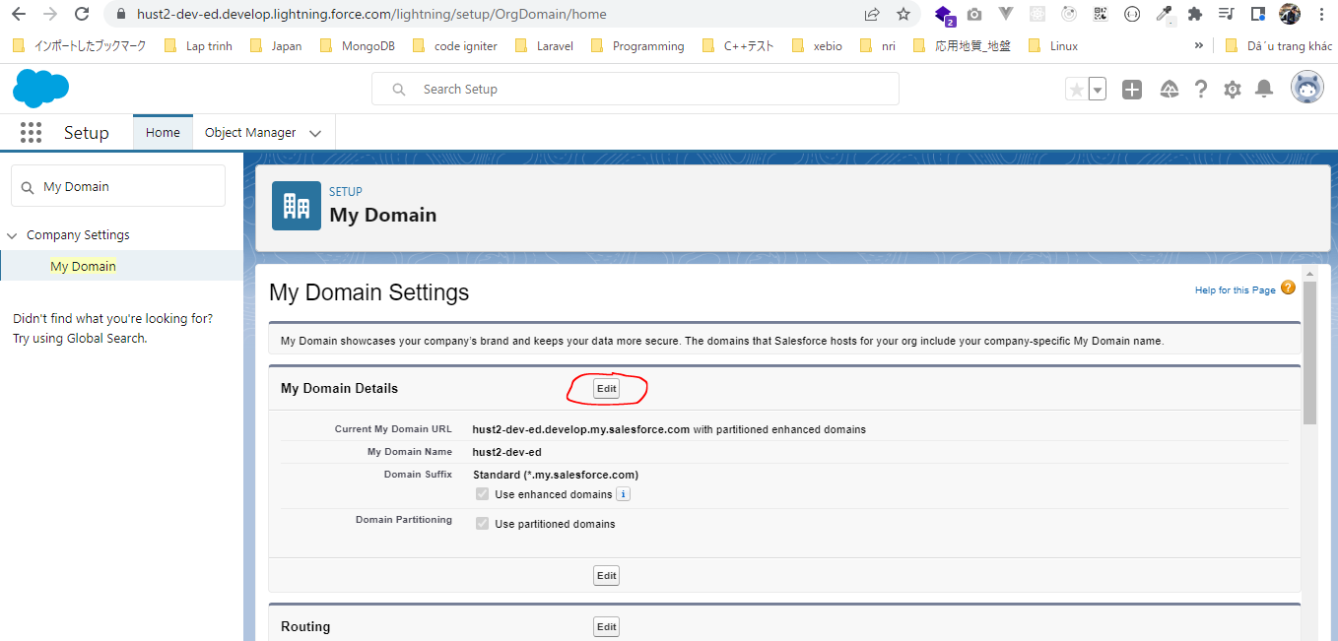

 | dev-ed: developer edition, giá trị này để nguyên
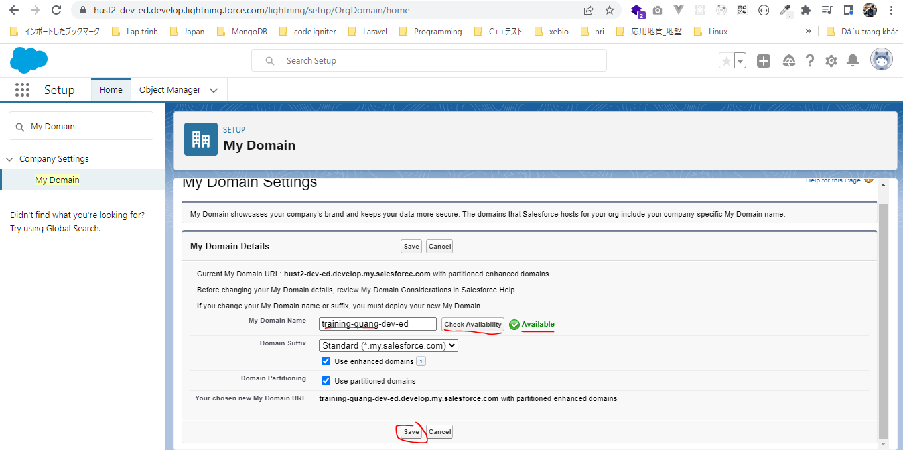

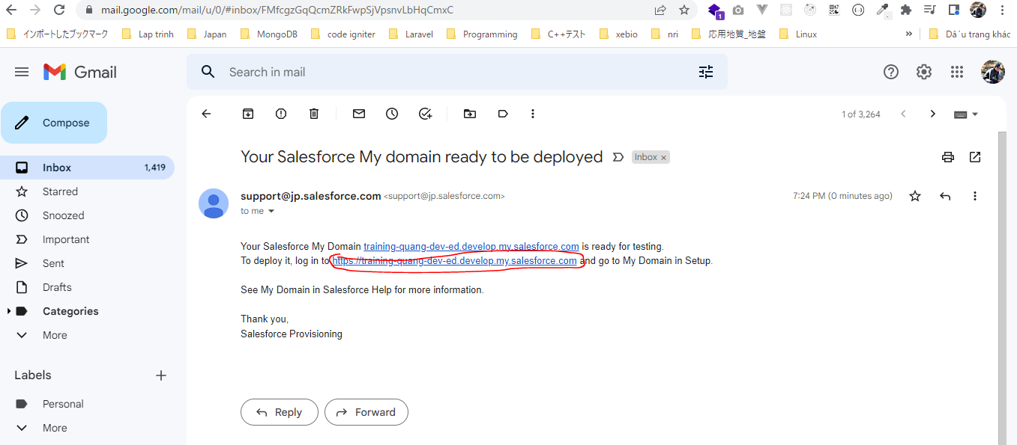

 | https://hust2-dev-ed.develop.lightning.force.com/lightning/setup/OrgDomain/home
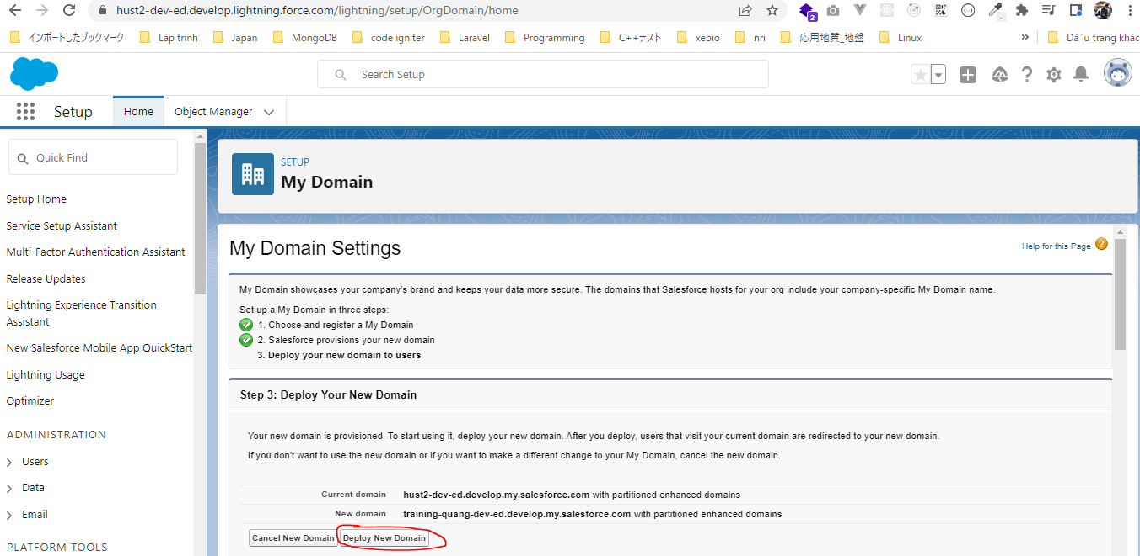

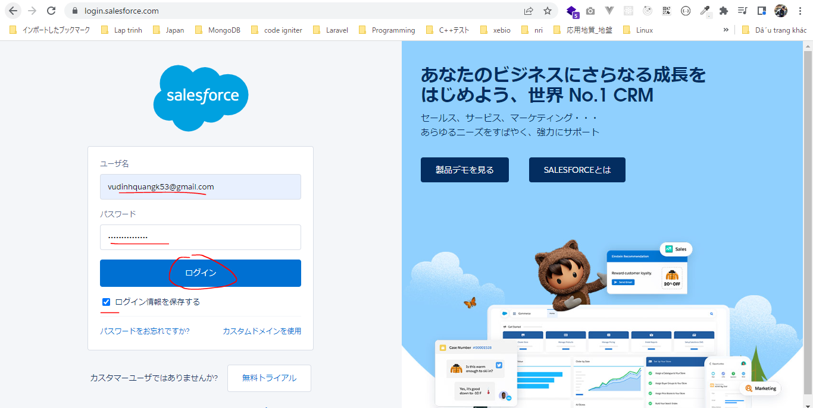

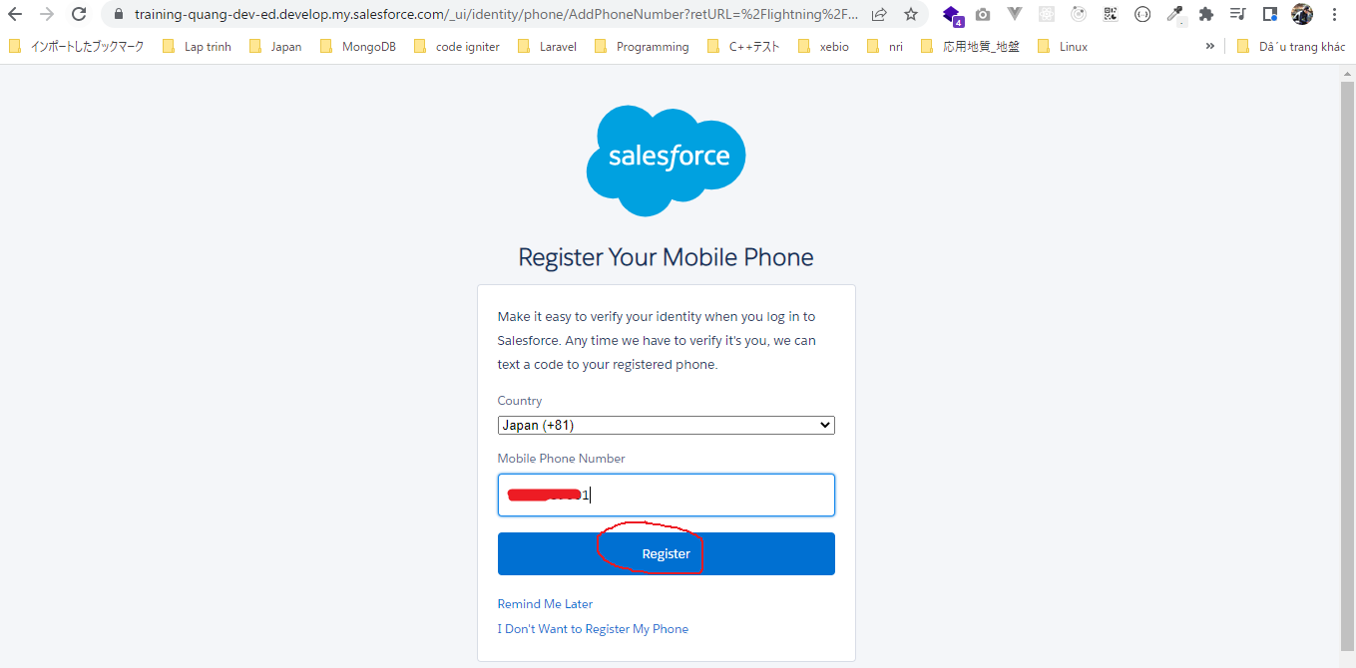

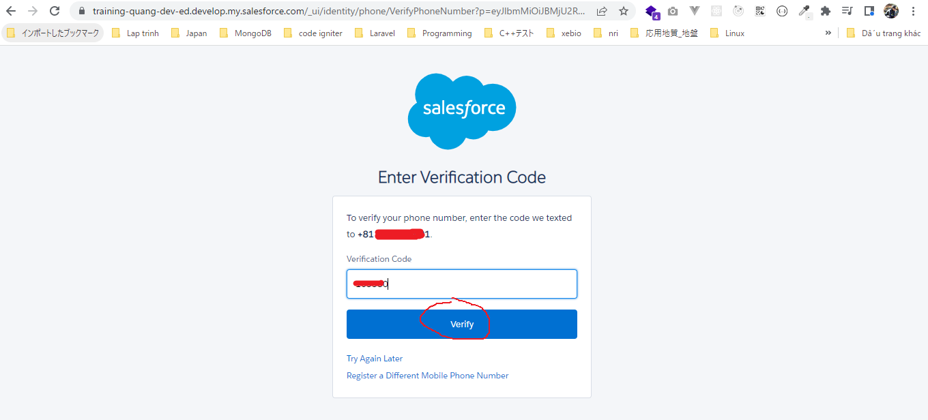

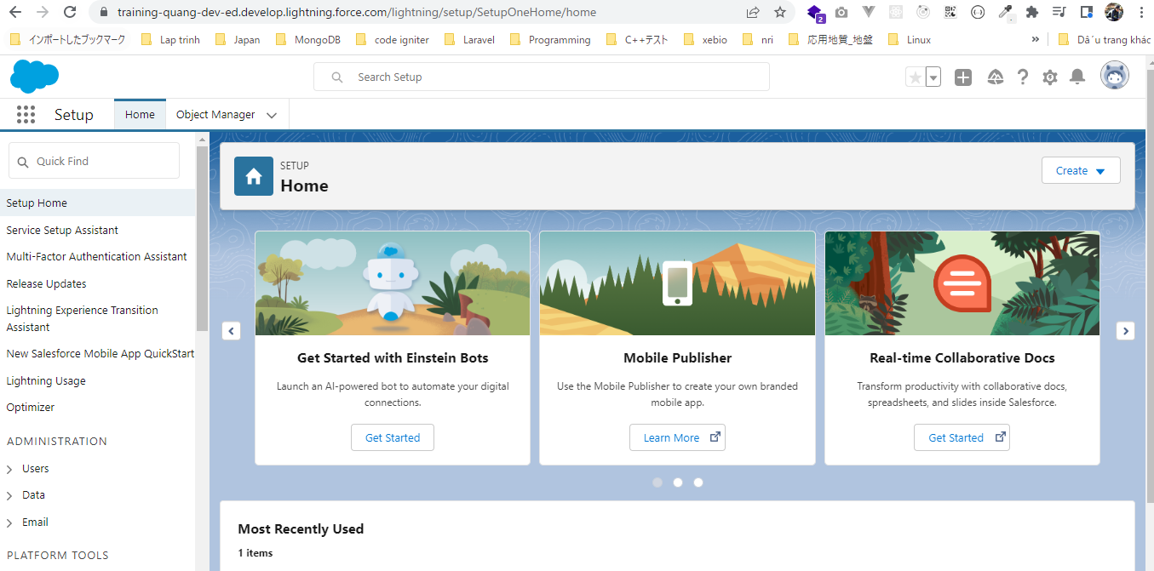

Một số thiết lập khác chỉ thực hiện đối với Developer Edition mà ko nên thực hiện đối với Production hay Sandbox
 | ①Password Policies
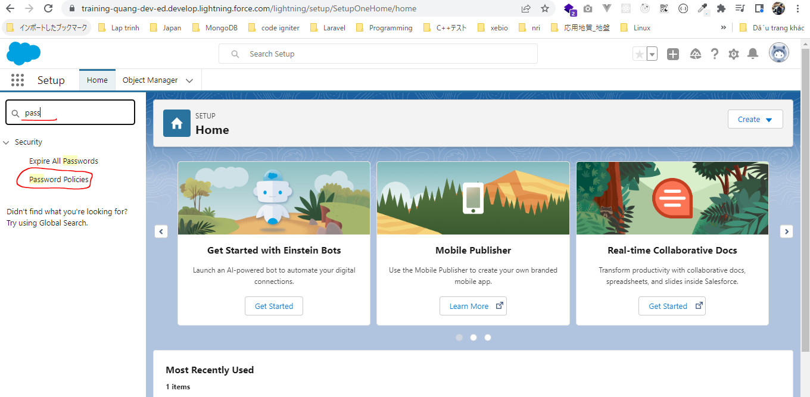

 | Giá trị mặc định của nó là 90 ngày
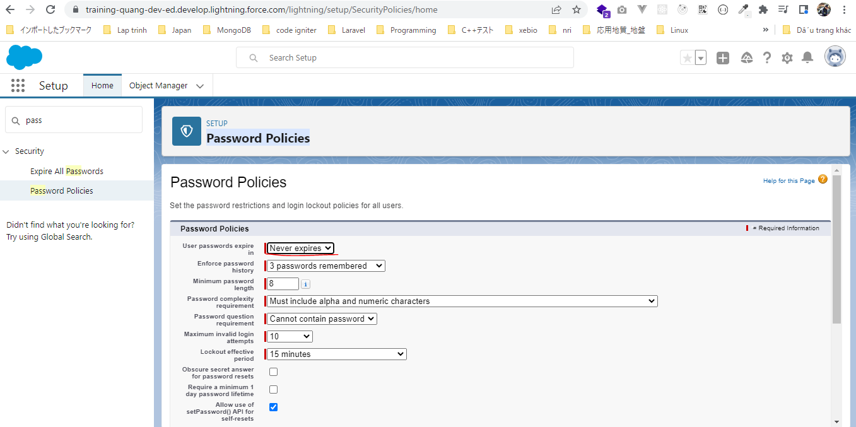

 | ②Session Settings
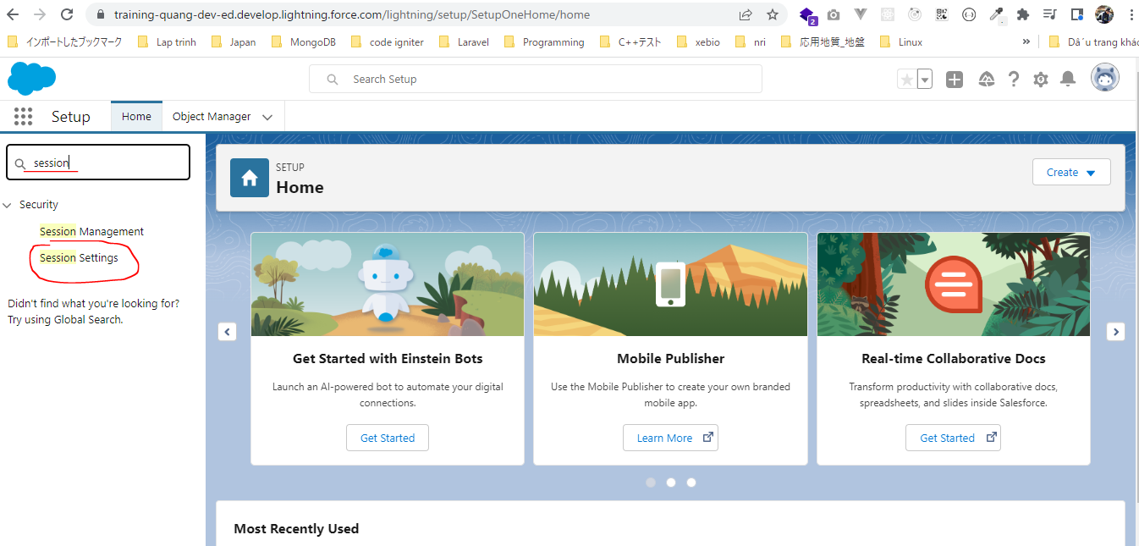

 | Giá trị mặc định là 2 giờ

Code Editors
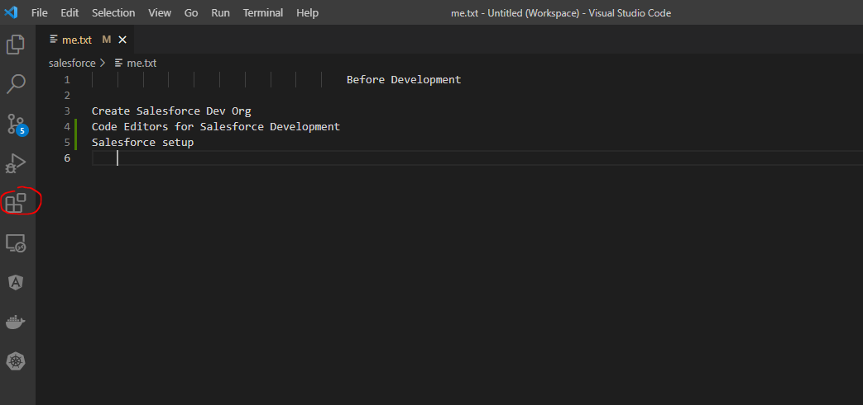
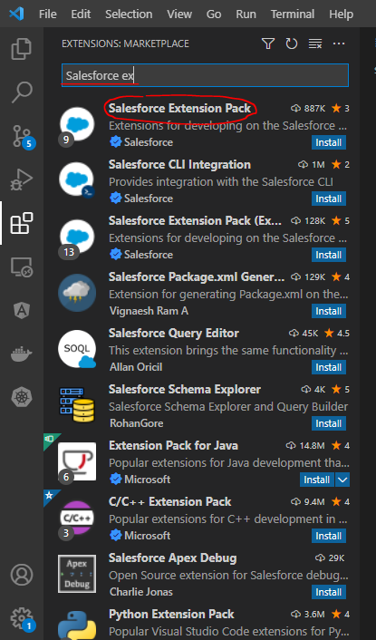
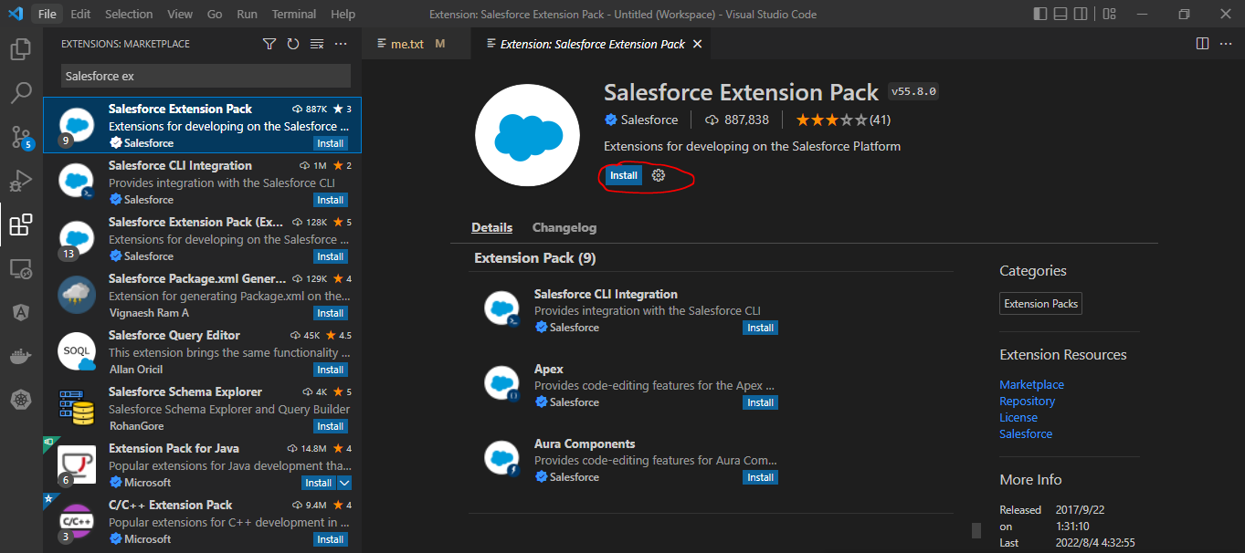
①Salesforce setup( thường ko dùng)
Có thể vào Salesforce setup bằng cách search từ khóa: Apex Classes, Apex Triggers hay Visualforce Pages.
Không hỗ trợ Aura component
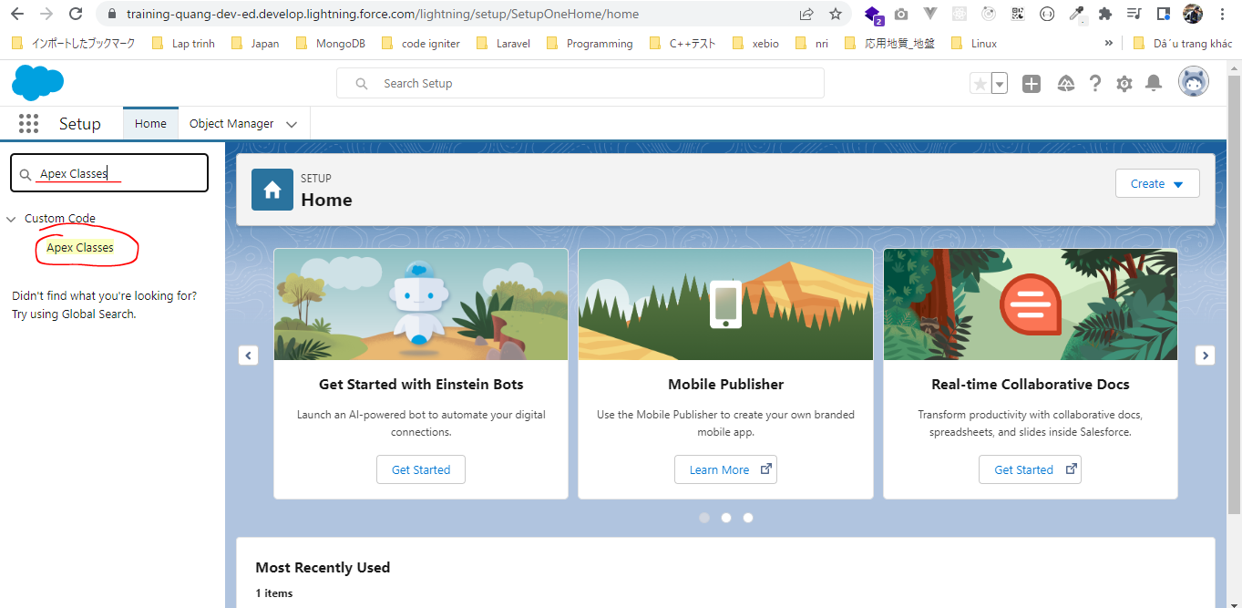

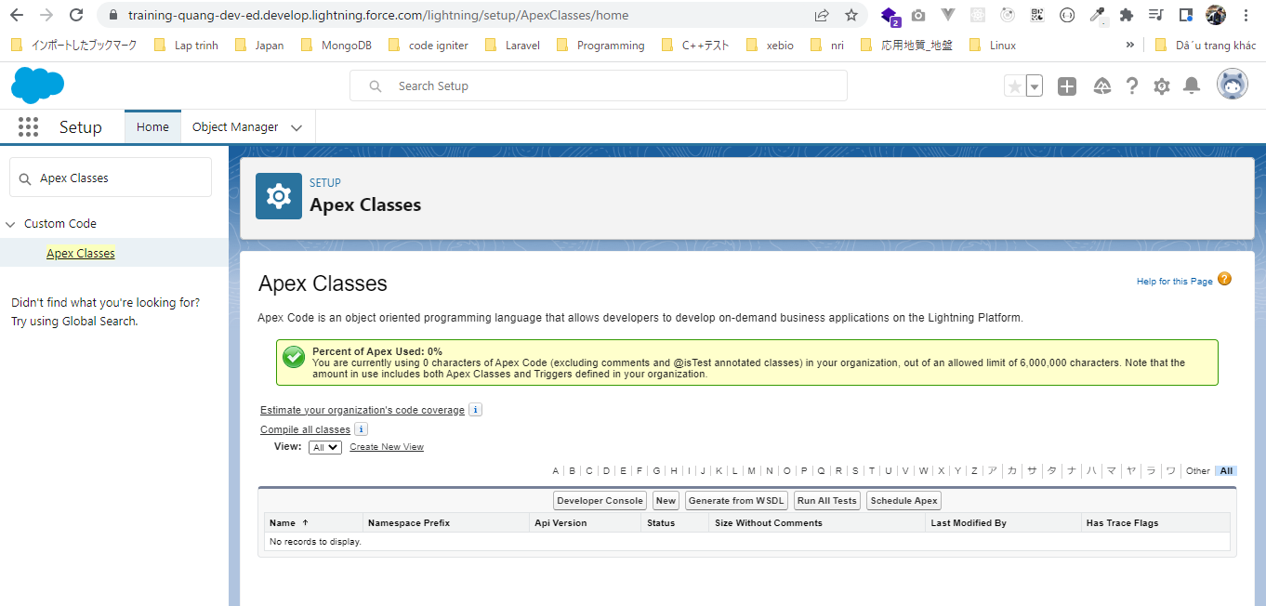

②Developer Console(developer console được dùng nhiều)
Hỗ trợ Apex Classes, Apex Triggers, Visualforce Pages, Aura component
Không hỗ trợ Lightning web component(Salesfore Setup cũng ko hỗ trợ Lightning web component)
Mạnh hơn so với Salesforce setup

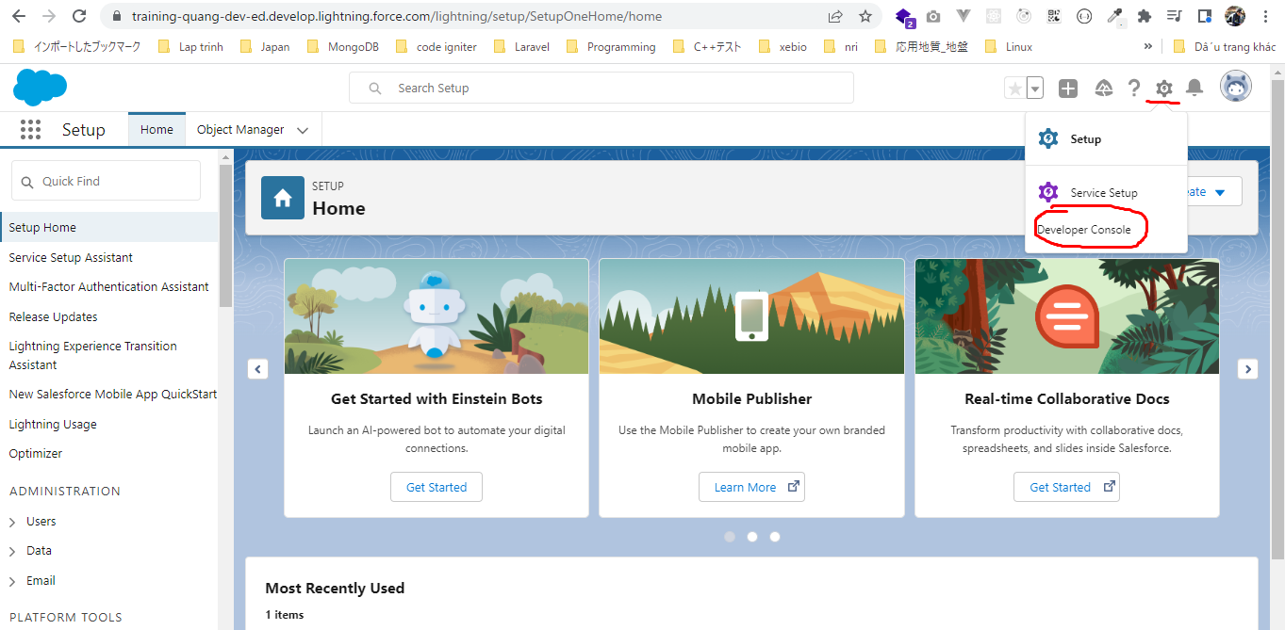

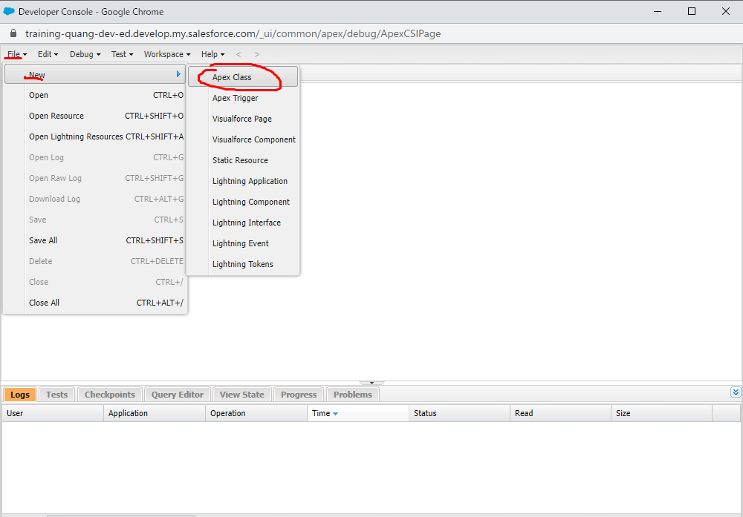

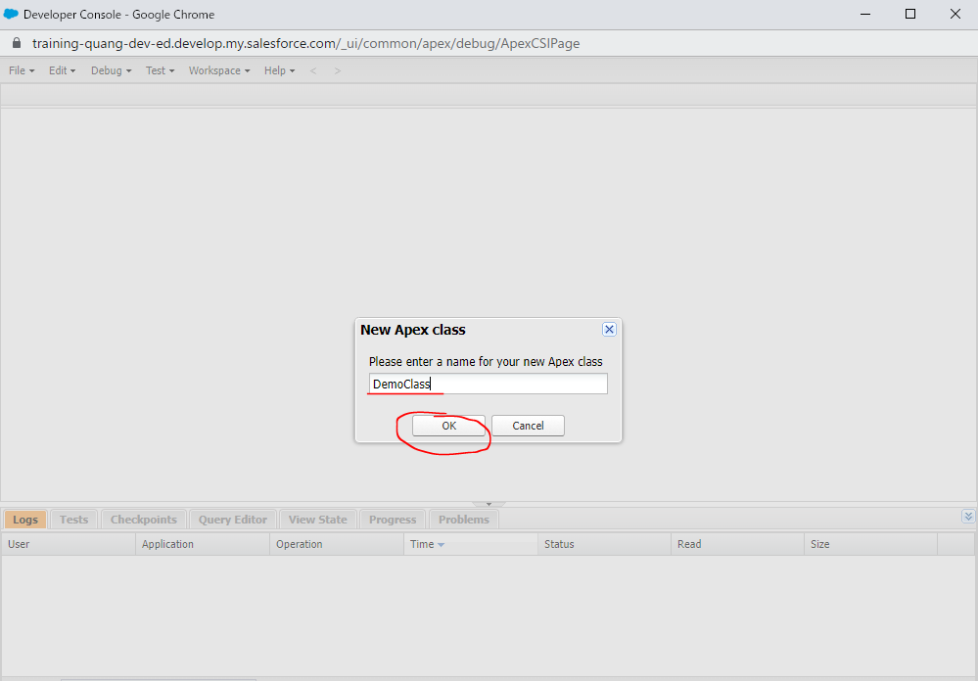

 | Viết code rồi nhấn Ctrl+s để lưu
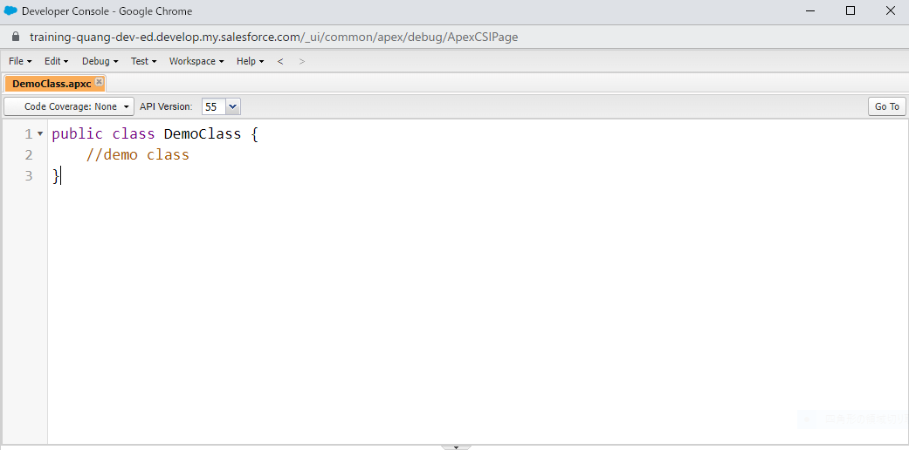

 | Can write some quick code to in Developer Console to test functionally
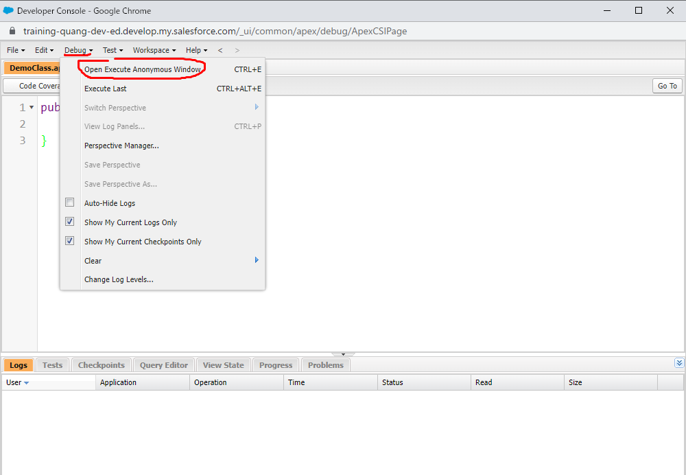

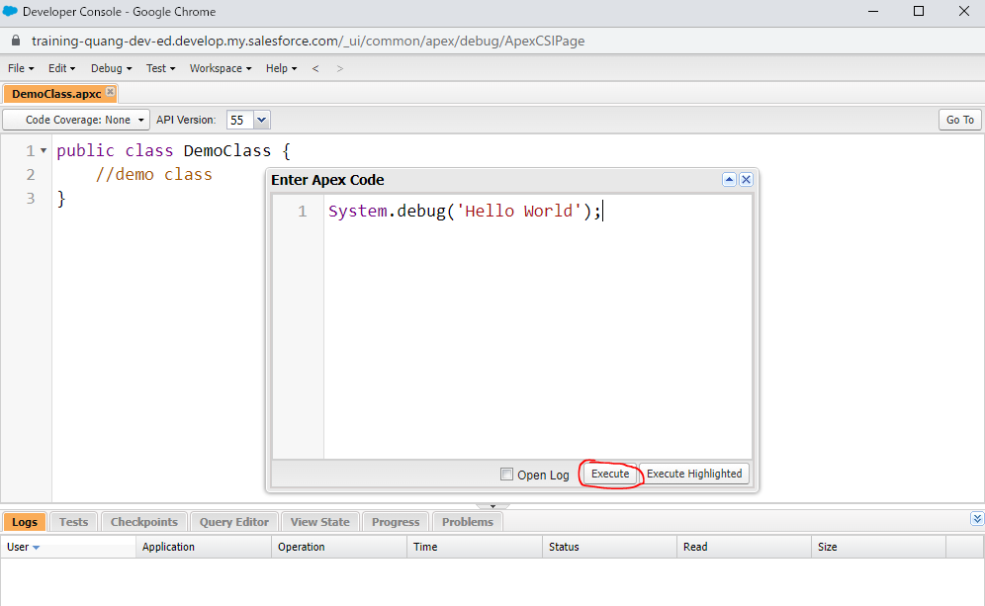

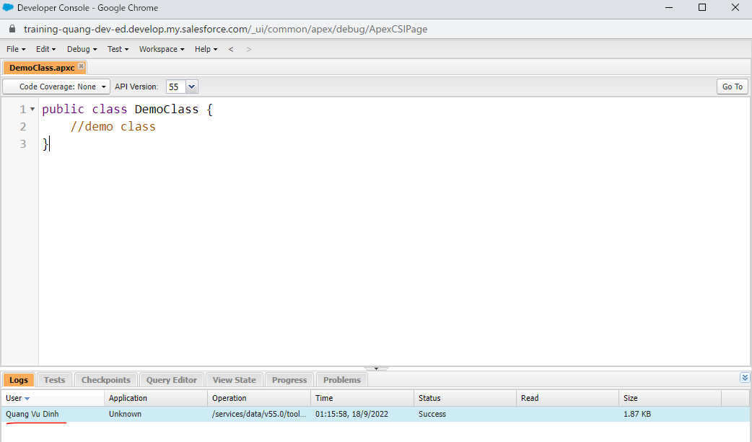

 | Can view log from Developer Console
 | Douple click để xem
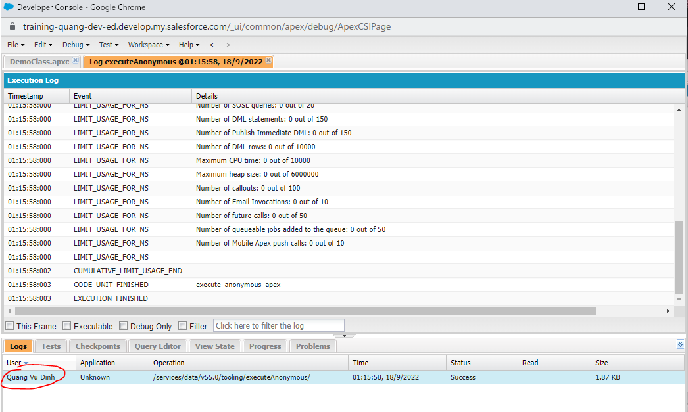

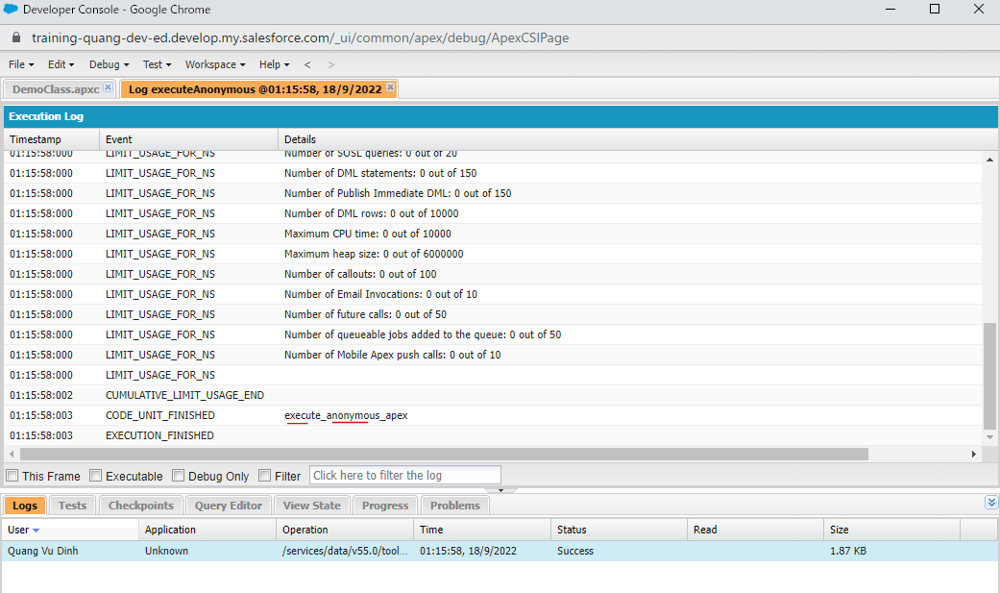

 | Can test classé from Developer console
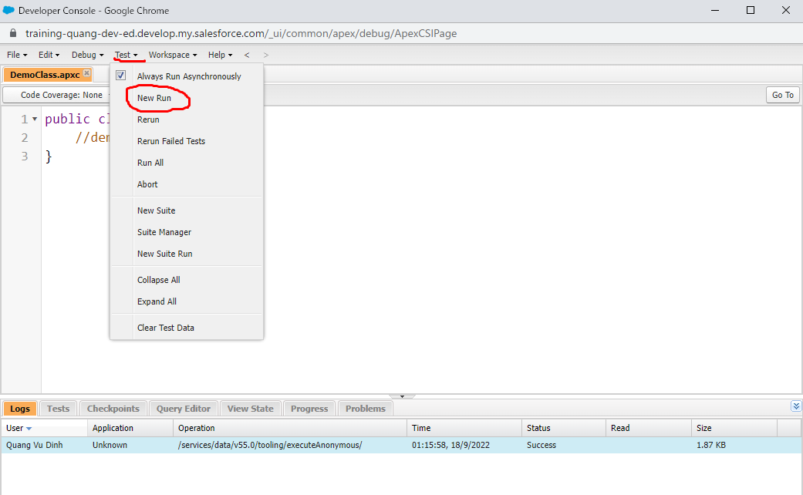

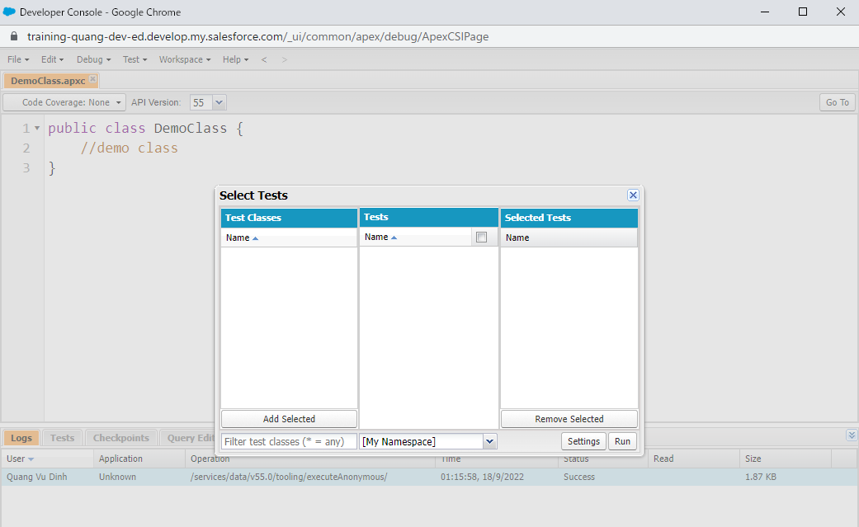

 | developer console có nhiều phân tích khác nhau và biết ở đâu có vấn đề hay exception
 | Double click để chọn log

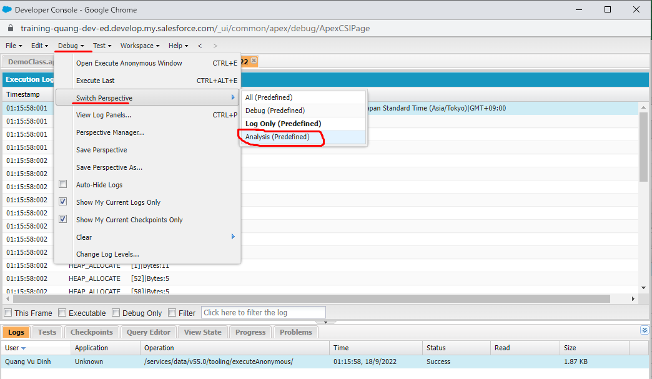

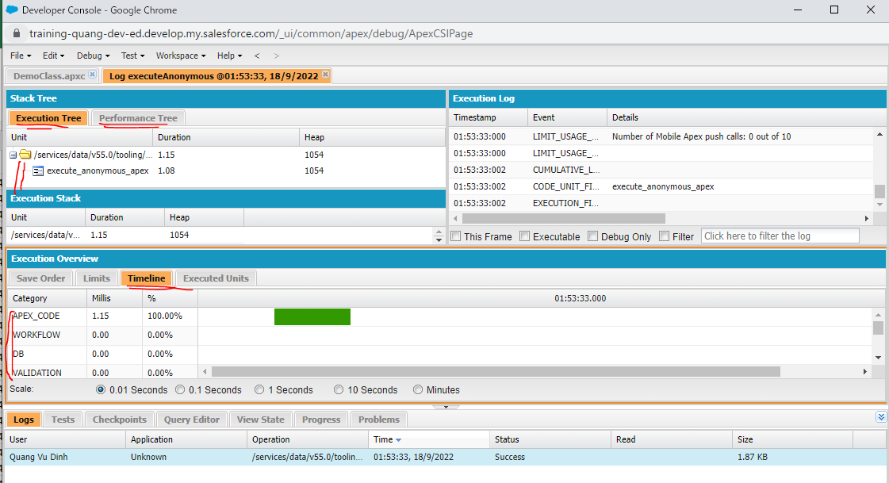

③VS code
Là editor tốt nhất để code Salesforce
Dùng để code Apex code, Lightning Component… hay các thứ khác của Salesforce
Dễ set up cho VS code

